SEPTIEMBRE
DIRECCIÓN DE ALUMBRADO PÚBLICO
INFORME MENSUAL

MES |  | DEL | AL | AÑO | RECIBIDOS
01 AL 30 DE SEPTIEMBRE 2022 |  |  |  |  | 651

 | ACCIONES REALIZADAS

ACCIONES |  |  |  |  | TOTAL GRAL | ACCIONES | TOTAL GRAL
Cambio de Luminaria |  |  |  |  | 0 | Luminaria Reparada | 587
Cambio de Poste |  |  |  |  | 0 | Reinstalacion de luminaria | 0
Circuito Reparado |  |  |  |  | 132 | Reparacion de Reflector | 0
Circuito Restablecido |  |  |  |  | 0 | Retiro de la Base del Poste | 0
Excavacion de Cepas e Instalacion de Anclas |  |  |  |  | 0 | Retiro de Poste (Concreto) | 0
Instalacion de Adornos Patrios |  |  |  |  | 0 | Retiro de Poste (Metalico) | 0
Instalacion de Luminarias |  |  |  |  | 44 | Retiro de Reflector o Luminaria | 0
Instalacion de Poste |  |  |  |  | 1 | Se encontro Funcionando Normal | 0
Instalacion de Reflector (Provicional) |  |  |  |  | 0 | Se Recogio Luminaria Caida | 0
Instalacion de Reflectores |  |  |  |  | 3 | Servicio | 145
 |  |  |  |  |  | Otros (tendido de linea) | 0
 |  |  |  |  |  | Total Servicios | 912
Los servicios realizados consisten en el apoyo a diversas dependencias y atención de reportes
ORIGEN DE REPORTES |  |  |  |  |  | COLONIAS DE MAYOR INCIDENCIA
VIA TELEFONICA |  |  |  |  | 685 | CENTRO TLAQUEPAQUE
OFICIO |  |  |  |  | 38 | EL VERGEL
PLATAFORMA CIUDADANA |  |  |  |  | 88 | TOLUQUILLA
CORRECTIVO INTERNO |  |  |  |  | 99 | EL ORGANO
OTRO (SUPERVICION AREA TECNICA) |  |  |  |  |  | SAN PEDRITO

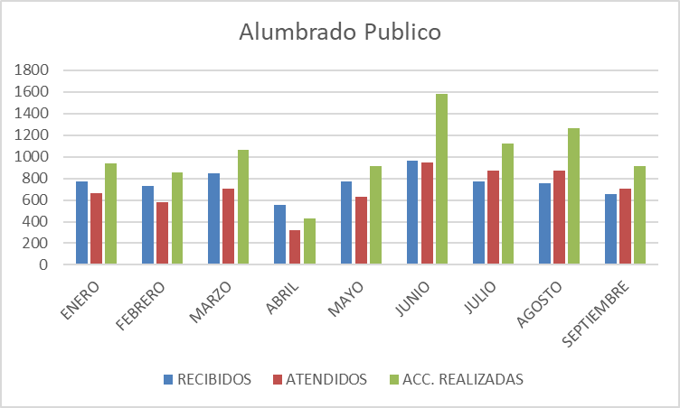

Arranque de obra en calle Abasolo en Santa Anita Entrega de obra en cancha de usos múltiples en Santa Anita Inspección al cementerio de Santa Anita Entrega de obra en la colonia Lomas el Cuatro Entrega de obra (cambio de luminarias) colonia Artesanos Entrega Recepción en Las Terrazas Reunión en Secretaria General electrificación en Sentimiento de la Nación Reunión en la Coordinación de Servicios Públicos
Asistencia al Informe de actividades de la Presidenta Reunión en sala de Expresidentes para la logística del día del grito Apoyo a Fomento Artesanal para exposición de artesanos Apoyo a protección civil y bomberos Apoyo a Mantenimiento a edificios públicos
Recorrido con la presidenta en la colonia Cerro del 4 calle Gavilanes Recorrido con la presidenta colonia Guadalupana calle Ermita Reunión sala de Expresidentes tema licitación material eléctrico Asistencia al taller de inducción para la planeación operativa 2022-2023
Reunión con Secretario con el tema de electrificación Reunión en sala de expresidentes tema licitación de material eléctrico Entrega de obra en la colonia Prados Tlaquepaque Reunión con políticas publicas

Hoja1
REPORTES | ENERO | FEBRERO | MARZO | ABRIL | MAYO | JUNIO | JULIO | AGOSTO | SEPTIEMBRE
RECIBIDOS | 769 | 732 | 844 | 558 | 776 | 967 | 772 | 757 | 651
ATENDIDOS | 661 | 579 | 704 | 322 | 627 | 949 | 868 | 873 | 708
ACC. REALIZADAS | 943 | 858 | 1,064 | 429 | 910 | 1,586 | 1,121 | 1,262 | 912

Alumbrado Publico

